Ej Aprovación de credito
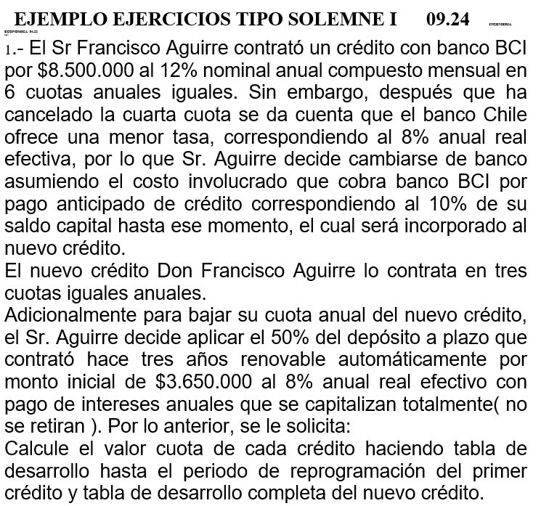
 | TASA NOMINAL | 12%
 | N° PERIODOS | 12
 | TASA REAL EFECTIVA CREDITO | 0.12682503013
 | MONTO CREDITO | $8,500,000 | PLAZO | 6
 | CALCULO CUOTA | $2,107,535.69

 | banco BCI |  |  | SALDO
 | INTERES | CUOTA | AMORTIZACION | $8,500,000
1 | $1,078,013 | $2,107,535.69 | $1,029,522.93 | $7,470,477.07
2 | $947,443 | $2,107,535.69 | $1,160,092.21 | $6,310,384.85
3 | $800,315 | $2,107,535.69 | $1,307,220.94 | $5,003,163.91
4 | $634,526 | $2,107,535.69 | $1,473,009.28 | $3,530,154.64 | $3,883,170.10
5 | $447,712 | $2,107,535.69 | $1,659,823.72 | $1,870,330.92
6 | $237,205 | $2,107,535.69 | $1,870,330.92 | $-0.00

 | NUEVO BANCO
 | VALOR DEL DEPOSITO A PLAZO A DIA DE HOY |  | MONTO DEL DEPOSITO A UTILIZAR (50%)
 | $4,597,948.80 |  | $2,298,974.40

 | POR LO TANTO NUEVO CREDITO ES
 | $1,584,195.70
 | TASA REAL EFECTIVA NUEVA | 8%
 | N° PERIODOS | 3
 | CALCULO CUOTA | $614,721.02
 | banco nuevo |  |  | SALDO
 | INTERES | CUOTA | AMORTIZACION | $1,584,196
 | $126,736 | $614,721.02 | $487,985.37 | $1,096,210.33
 | $87,697 | $614,721.02 | $527,024.20 | $569,186.13
 | $45,535 | $614,721.02 | $569,186.13 | $-

 | CUANTO PAGAMOS EN TOTAL SI INFLACIÓN 3% ANUAL?
 |  | TASA | 103%
 | PERIODO | CUOTA | VALOR ACTUAL
 | 1 | $2,107,536 | $2,046,151
 | 2 | $2,107,536 | $1,986,555
 | 3 | $2,107,536 | $1,928,694
 | 4 | $2,107,536 | $1,872,518
 | 5 | $614,721 | $530,264
 | 6 | $614,721 | $514,819
 | 7 | $614,721 | $499,824

 | TOTAL REAL PAGADO A DINERO ACTUAL |  | $9,378,825

Tabla dinámica
AÑO | PRODUCTO A | VENTA UNIDS | Etiquetas de fila | Suma de VENTA UNIDS
2000 | PRODUCTO A | 100 | PRODUCTO A | 1709
2000 | PRODUCTO B | 95 | PRODUCTO B | 12787
2001 | PRODUCTO A | 117 | Total general | 14496
2001 | PRODUCTO B | 152
2002 | PRODUCTO A | 120
2002 | PRODUCTO B | 220
2003 | PRODUCTO A | 139
2003 | PRODUCTO B | 350
2004 | PRODUCTO A | 158
2004 | PRODUCTO B | 570
2005 | PRODUCTO A | 165
2005 | PRODUCTO B | 800
2006 | PRODUCTO A | 171
2006 | PRODUCTO B | 1300
2007 | PRODUCTO A | 175
2007 | PRODUCTO B | 1900
2008 | PRODUCTO A | 180
2008 | PRODUCTO B | 3000
2009 | PRODUCTO A | 186
2009 | PRODUCTO B | 4400
2010 | PRODUCTO A | 198

Flujo de caja
